прайс
эконом гнутый профиль |  |  |  |  |  | цена опт с НДС |  | цена розница
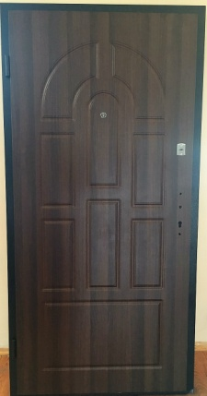 |  |  |  | коробка: | гнутый профиль 80 мм (0,8) утеплен минватой | 2050*860 | 3000 | 4000
 |  |  |  | толщина полотна: | 65 мм
 |  |  |  | лист металла на полотне: | 0,8 мм
 |  |  |  | мдф накладки: | 8/8
 |  |  |  | фурнитура: | 2 наружные петли, глазок
 |  |  |  | замок верхний: | сувальдный Бастион S -500 (или аналог) ригеля 10мм
 |  |  |  | замок нижний: | Арико | 2050*960 | 3100 | 4125
 |  |  |  | цилиндр: | Fuaro ключ/барашек 5 ключей
 |  |  |  | наполнение | мин. Вата
 |  |  |  | антисрезы | 2 шт
Шоколадка орех апельсин |  | торец двери |  | ручка: | на планке
стандарт гнутый профиль |  |  |  |  |  | цена опт с НДС |  | цена розница
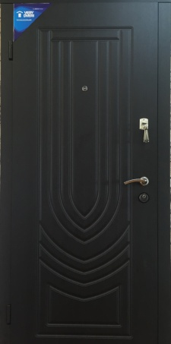 | 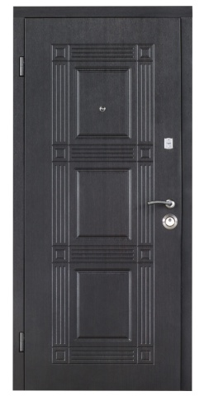 | 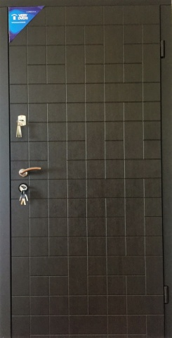 | 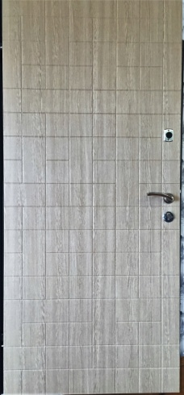 | коробка: | зашитый гнутый профиль 100 мм (1,0) утеплен минватой | 2050*860 | 4000 | 5400
 |  |  |  | толщина полотна: | 70 мм
 |  |  |  | лист металла на полотне: | 1,0 мм
 |  |  |  | мдф накладки: | 10/10
 |  |  |  | фурнитура: | 2 наружные петли, глазок
 |  |  |  | замок верхний: | Бастион 4 ригеля | 2050*960 | 4100 | 5500
 |  |  |  | замок нижний: | Аверс (16 мм ригеля)
 |  |  |  | наполнение | мин. Вата
 |  |  |  | антисрезы | 2 шт
 |  |  |  | ручка: | на розетке
экриз венге | квадро венге | каскад венге темный/венге светлый |  | больше фото дверей
стандарт плюс гнутый профиль |  |  |  |  |  | цена опт с НДС |  | цена розница
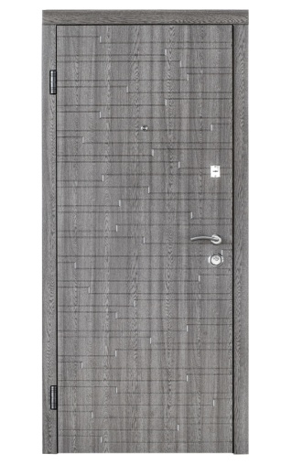 |  | 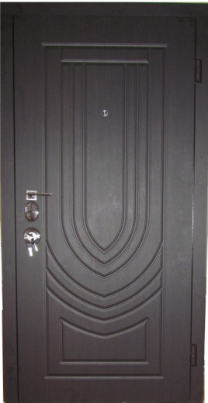 |  | коробка: | гнутый профиль 100 мм (1,2) утеплен минватой | 2050*860 | 5000 | 6400
 |  |  |  | толщина полотна: | 75 мм
 |  |  |  | лист металла на полотне: | 1,2 мм | 2050*960 | 5100 | 6500
 |  |  |  | мдф накладки: | 16/10
 |  |  |  | фурнитура: | 2 наружные петли, глазок
 |  |  |  | замок верхний: | securemme | 2050*860 Cisa | 6200 | 7800
 |  |  |  | замок нижний: | Аверс (16 мм ригеля)
 |  |  |  | наполнение | мин. Вата
 |  |  |  | антисрезы | 2 шт | 2050*960 Cisa | 6200 | 7800
 |  |  |  | ручка: | на розетке
акустика дуб вулканический |  | Экриз (Cisa) |  | больше фото дверей
антивзлом гнутый профиль |  |  |  |  |  | цена опт с НДС |  | цена розница
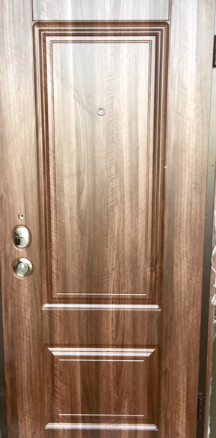 |  | 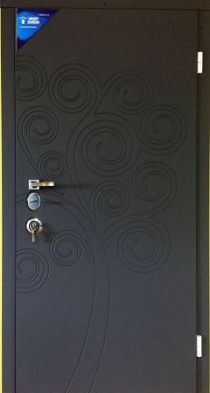 | 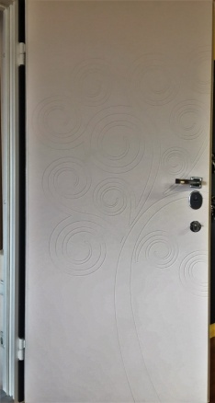 | коробка: | зашитый гнутый профиль 100 мм (1,2) утеплен минватой | 2050*860 моттура | 7700 | 10000
 |  |  |  | толщина полотна: | 80 мм
 |  |  |  | лист металла на полотне: | 1,2 мм | 2050*960 моттура | 7950 | 10150
 |  |  |  | мдф накладки: | 16/10 мм.
 |  |  |  | фурнитура: | 2 наружные петли, глазок
 |  |  |  | замок | Моттура (с дивиаторами) перекодируемая | 2050*860 Kale (мягкая пленка) | 8300 | 10600
 |  |  |  | сердцевина | securemme перекодируемый ( +500грн)
 |  |  |  | наполнение | мин. вата
 |  |  |  | антисрезы | на всю длинну двери | 2050*960 Kale (мягкая пленка) | 8400 | 10700
 |  |  |  | ручка: | на розете
Прованс |  | Дерево |  | больше фото дверей
элит гнутый профиль |  |  |  |  |  | цена опт с НДС |  | цена розница
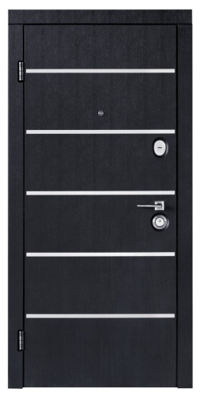 |  | 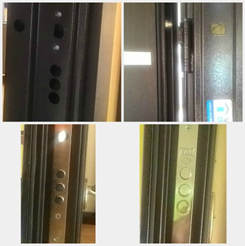 |  | коробка: | гнутый профиль 120 мм (1,8) утеплен минватой | 2050*860 | 6700 | 8000
 |  |  |  | толщина полотна: | 105 мм
 |  |  |  | лист металла на полотне: | 1,8 мм
 |  |  |  | мдф накладки: | 10/10
 |  |  |  | фурнитура: | 2 наружные петли, глазок
 |  |  |  | замок верхний: | Kale | 2050*960 | 6800 | 8150
 |  |  |  | замок нижний: | Kale
 |  |  |  | наполнение | мин. Вата
 |  |  |  | антисрезы | 2 шт
 |  |  |  | ручка: | на розете
AVD |  | торец двери |  | больше фото дверей
элит гнутый профиль (под заказ) |  |  |  |  |  | цена опт с НДС |  | цена розница
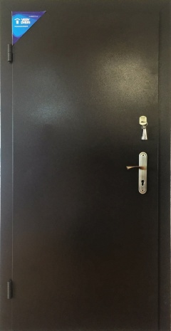 |  | 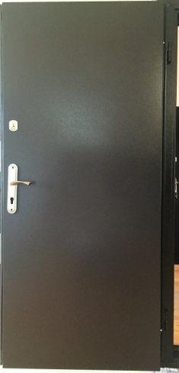 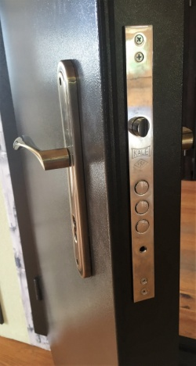 |  | коробка: | гнутый профиль 120 мм (1,8) утеплен минватой | 2050*860 | 5800 | 7200
 |  |  |  | толщина полотна: | 105 мм
 |  |  |  | лист металла на полотне: | 1,8 мм
 |  |  |  | мдф накладки: | -
 |  |  |  | фурнитура: | 2 наружные петли, глазок
 |  |  |  | замок верхний: | Kale | 2050*960 | 5900 | 7300
 |  |  |  | замок нижний: | Kale
 |  |  |  | наполнение | мин. Вата
 |  |  |  | антисрезы | 2 шт
 |  |  |  | ручка: | на планке/на розетке
ООН снаружи |  | ООН внутри

стандарт
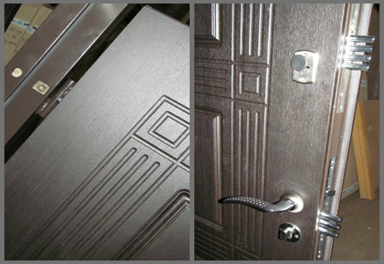
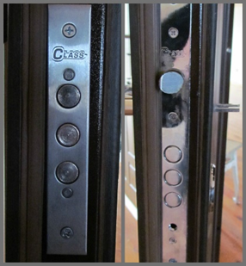
Экриз венге | Квадро венге | Каскад снаружи | Каскад внутри
 |  |  |  | коробка: | зашитый гнутый профиль 100 мм (1,0) утеплен минватой
 |  |  |  | толщина полотна: | 70 мм
 |  |  |  | лист металла на полотне: | 1,0 мм
 |  |  |  | мдф накладки: | 10/10
 |  |  |  | фурнитура: | 2 наружные петли, глазок
 |  |  |  | замок верхний: | Бастион 4 ригеля
 |  |  |  | замок нижний: | Аверс (16 мм ригеля)
 |  |  |  | наполнение | мин. Вата
 |  |  |  | антисрезы | 2 шт
 |  |  |  | ручка: | на розетке, броненакладка

стандарт плюс
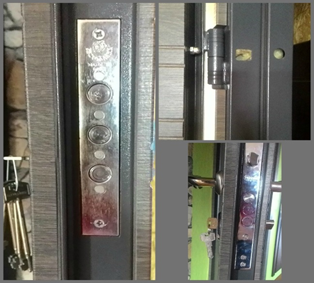
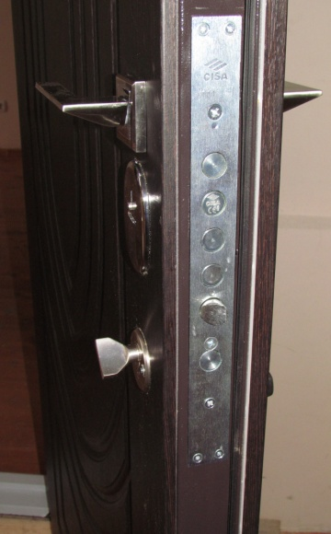
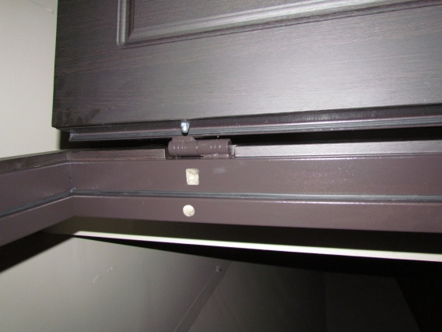
Вулкано дуб вулканический | Экриз венге (Cisa)

 |  | коробка: | гнутый профиль 100 мм (1,2) утеплен минватой
 |  | толщина полотна: | 75 мм
 |  | лист металла на полотне: | 1,2 мм
 |  | мдф накладки: | 16/10
 |  | фурнитура: | 2 наружные петли, глазок
 |  | замок верхний: | securemme
 |  | замок нижний: | Аверс (16 мм ригеля)
 |  | наполнение | мин. Вата
 |  | антисрезы | 2 шт
 |  | ручка: | на розетке

антивзлом
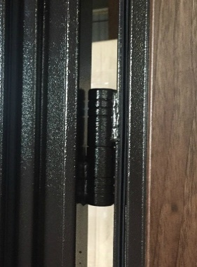
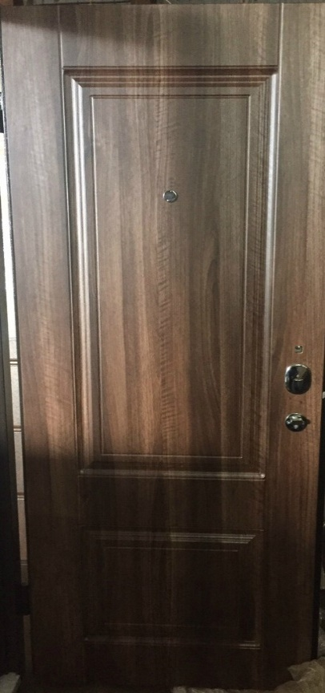
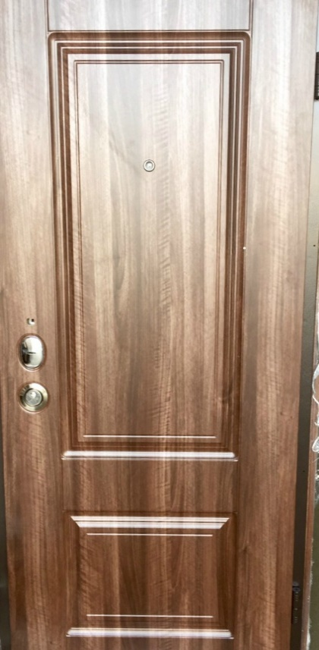
 | Прованс снаружи |  | Прованс внутри | Дерево снаружи | Дерево внутри
 |  |  |  |  |  | коробка: | зашитый гнутый профиль 100 мм (1,2) утеплен минватой
 |  |  |  |  |  | толщина полотна: | 80 мм
 |  |  |  |  |  | лист металла на полотне: | 1,2 мм
 |  |  |  |  |  | мдф накладки: | 16/10 мм.
 |  |  |  |  |  | фурнитура: | 2 наружные петли, глазок
 |  |  |  |  |  | замок | Моттура (с дивиаторами) перекодируемая
 |  |  |  |  |  | сердцевина | securemme перекодируемый (+500грн)
 |  |  |  |  |  | наполнение | мин. вата
 |  |  |  |  |  | антисрезы | на всю длинну двери
 |  |  |  |  |  | ручка: | на розете

Замок MOTTURA |  | на всю длинну двери | 2 наружные петли

